Planilha1
Threads | Tempo (s) | Speedup | Eficiência
1 | 100 | 0 | 0
2 | 60 | 1.6 | 80
4 | 30 | 3.3 | 82.5
8 | 20 | 5 | 62.5

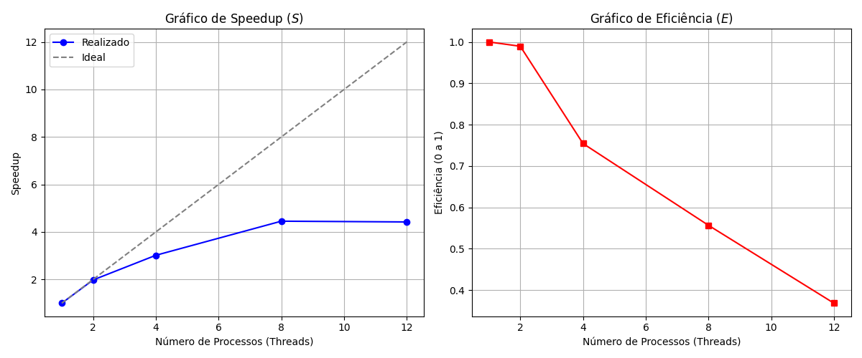
Threads | Tempo | Speedup | Eficiência
1 | 313 | 0
2 | 158 | 7900
4 | 103 | 2575
8 | 70 | 875
12 | 70 | 583.33333333

